original_picking_list
Basic format |  | /public_html/7075626c6963/corepo |  |  | Format_pikinglist.crp
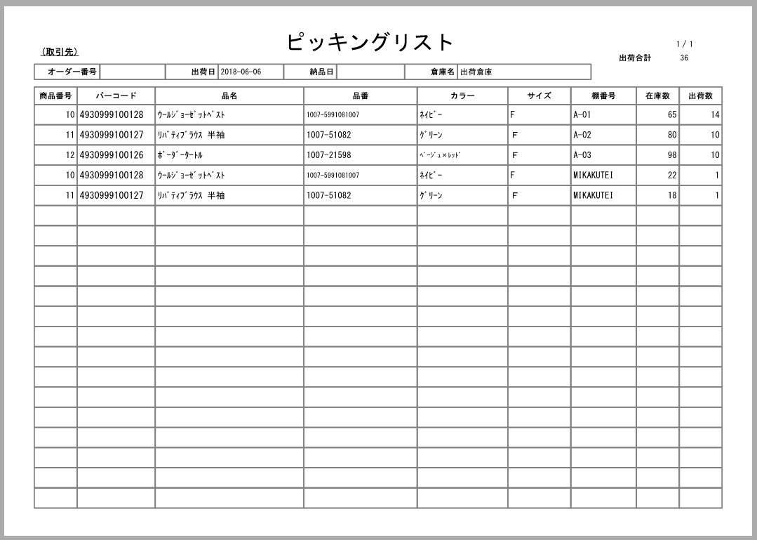
1
2
3
4
5
6
7
8
9
10
11
12
13
14
15
16

 | Japanese |  | pronunciation(english in capital letter) | size |  |  |  | DB table.field | how to display | relation
 |  |  |  | Number of Corepo character display | Corepo display | Limited field characters | Max DB Text
1 | 取引先 |  | torihiki_saki | - | - | - | - | non
2 | オーダー番号 |  | ORDER_bango | - | - | - | - | non
3 | 出荷日 |  | syukka_bi | Half-width 10 | left-aligned | 10 | 19 | SYSTEM-DATE (printing date) | YYYY-MM-DD
4 | 納品日 |  | nouhin_bi | - | - | - | - | non
5 | 倉庫名 |  | souko_mei | full-pitch character16 | left-aligned | 20 | 50 | Souko.Name |  | MiSyukko.SyukkoSoukoBango=Souko.Bango
6 | ページ数 |  | PAGE_su |  | central |  |  |  | Number of pages/total number of pages
7 | 出荷合計 |  | syukka_goukei | Half-width 12 | central |  |  | MiSyukko.SyukkaSu (total) | 12/letter cut
8 | 商品情報 | 商品番号 | syouhin_bango | Half-width 8 | right-aligned | 9 | 9 | Syouhin1.Bango |  | Misyukko.SyouhinBango=Syouhin1.Bango
9 |  | バーコード | BARCODE | Half-width 14＋Half-width 14（by return） | left-aligned | 50 | 100 | Syouhin1.KoyuuJouhou |  | Misyukko.SyouhinBango=Syouhin1.Bango
10 |  | 品名 | hin_mei | full-pitch character20＋full-pitch character20（by return） | left-aligned | 255 | 255 | Syouhin1.Jouhou |  | Misyukko.SyouhinBango=Syouhin1.Bango
11 |  | 品番 | hin_ban | Half-width 30 | left-aligned | 50 | 100 | Syouhin1.KokyakuSyouhinBango |  | Misyukko.SyouhinBango=Syouhin1.Bango
12 |  | カラー | COLOR | full-pitch character12＋full-pitch character12（by return） | left-aligned | 50 | 50 | Syouhin1.Color |  | Misyukko.SyouhinBango=Syouhin1.Bango
13 |  | サイズ | SIZE | Half-width 16 | left-aligned | 20 | 20 | Syouhin1.Size |  | Misyukko.SyouhinBango=Syouhin1.Bango
14 |  | 棚番号 | tana_bango | Half-width 12 | left-aligned | 15 | 250 | MiSyukko.TanaBango
15 |  | 在庫数 | zaiko_su |  | right-aligned | 9 | 9 | Zaiko.ZaikoSu |  | Misyukko.SyouhinBango=Zaiko.SyouhinBango
16 |  | 出荷数 | syukka_su | Half-width 8 | right-aligned | 9 | 9 | MiSyukko.SyukkaSu

【Attention】

● The picking list is output regardless of whether it is a single order or multiple orders,
 | *The total number of shipments of all items in the total shipments
 | *The total number of shipments for each item is output as the total number of shipments for each item in the Shipment Count.
is output regardless of whether it is a single order or multiple orders.
If the product is a component, the number of shipments of the component's child products will be recorded and output.

● "取引先", "オーダー番号" and "納品日" are not output.
 | Since this is a list of the number of items to be picked for both one order and multiple orders,
 | Each column exists, but the items are not set. The display is left as a remnant.

change
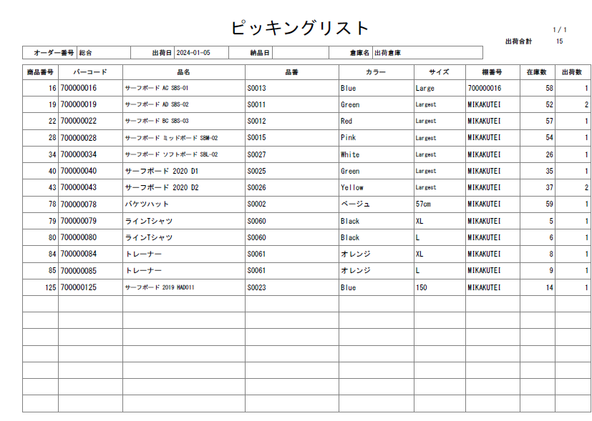
9
14
11

original
 | Japanese |  | pronunciation(english in capital letter) |  |  |  |  | DB table.field | how to display
 |  |  |  | Number of Corepo character display | Corepo display | Limited field characters | Max DB Text
1 | 取引先 |  | torihiki_saki | - | - | - | - | non
2 | オーダー番号 |  | ORDER_bango | - | - | - | - | non
3 | 出荷日 |  | syukka_bi | Half-width 10 | left-aligned | 10 | 19 | SYSTEM-DATE (printing date) | YYYY-MM-DD
4 | 納品日 |  | nouhin_bi | - | - | - | - | non
5 | 倉庫名 |  | souko_mei | full-pitch character16 | left-aligned | 20 | 50 | Souko.Name
6 | ページ数 |  | PAGE_su |  | central |  |  |  | Number of pages/total number of pages
7 | 出荷合計 |  | syukka_goukei | Half-width 12 | central |  |  | MiSyukko.SyukkaSu (total) | 12/letter cut
8 | 商品情報 | 商品番号 | syouhin_bango | Half-width 8 | right-aligned | 9 | 9 | Syouhin1.Bango
9 |  | バーコード | BARCODE | Half-width 14＋Half-width 14（by return） | left-aligned | 50 | 100 | Syouhin1.KoyuuJouhou
10 |  | 品名 | hin_mei | full-pitch character20＋full-pitch character20（by return） | left-aligned | 255 | 255 | Syouhin1.Jouhou
11 |  | 品番 | hin_ban | Half-width 30 | left-aligned | 50 | 100 | Syouhin1.KokyakuSyouhinBango
12 |  | カラー | COLOR | full-pitch character12＋full-pitch character12（by return） | left-aligned | 50 | 50 | Syouhin1.Color
13 |  | サイズ | SIZE | Half-width 16 | left-aligned | 20 | 20 | Syouhin1.Size
14 |  | 棚番号 | tana_bango | Half-width 12 | left-aligned | 15 | 250 | MiSyukko.TanaBango
15 |  | 在庫数 | zaiko_su |  | right-aligned | 9 | 9 | Zaiko.ZaikoSu
16 |  | 出荷数 | syukka_su | Half-width 8 | right-aligned | 9 | 9 | MiSyukko.SyukkaSu

変更/change
・A4横からA4縦に変更
・バーコート(9）を削除
・棚番号（14）を先頭に持ってくる。
・品番（11）の表示データベースをを商品マスタ1のMekerに変更。品番から商品NOに変更。幅を半分にする。
・必要であれば、商品番号（8）、在庫数（15）、出荷数（16）の幅を狭くする。
*Changed from A4 horizontal to A4 vertical
*Delete "bar code" (9)
*Bring the shelf number (14) to the top.
*Change from "品番" to "商品NO". Bring data from Shohin1.Meker. Make width about half if it necessary.
*If necessary, narrow the width of 8,15 and 16.

Fixed_change
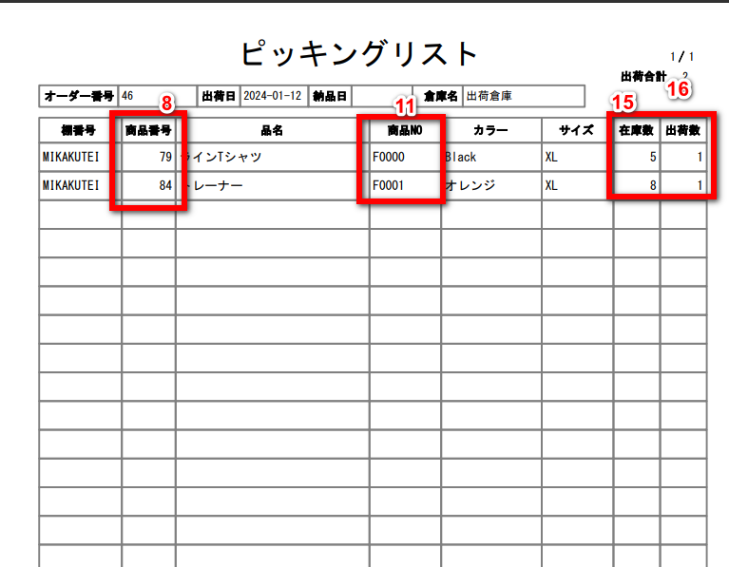
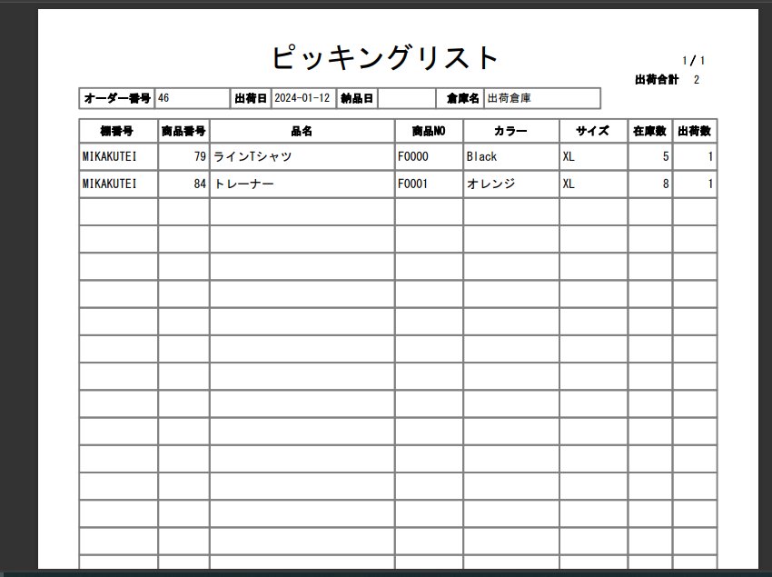
 | vertical view

1 | A4横からA4縦に変更

2 | ・バーコート(9）を削除 |  | removed the field バーコート(9）
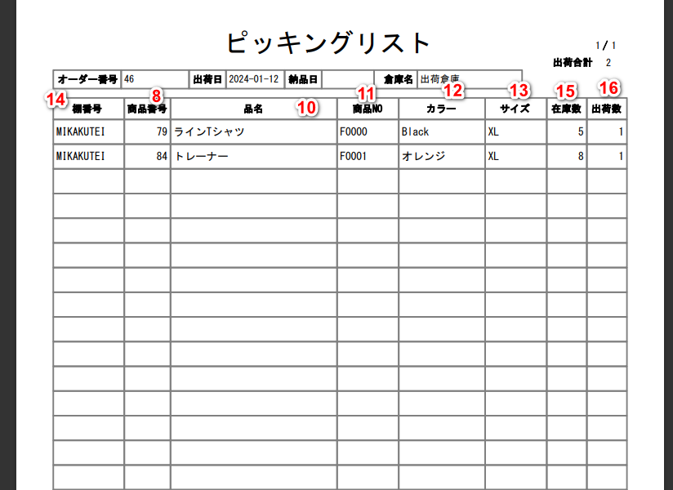

3 | 棚番号（14）を先頭に持ってくる。

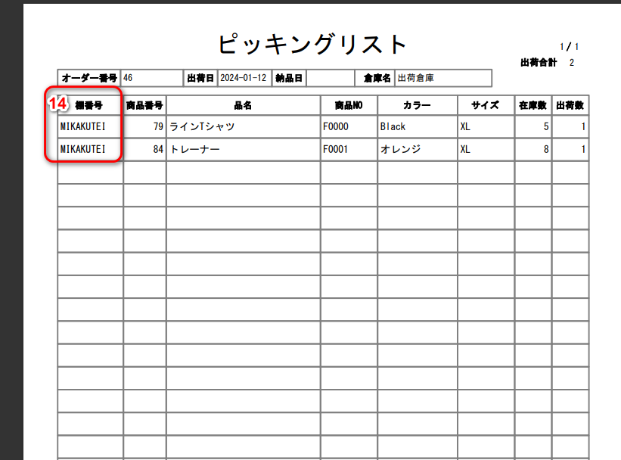

4 | 品番（11）の表示データベースをを商品マスタ1のMekerに変更。品番から商品NOに変更。幅を半分にする。

 | syouhin1 | value will come from syouhin1.meker
 |  |  |  |  |  |  |  |  |  |  |  | syouhin1.meker
 | Bango | KokyakuBango | Name | Jouhou | KokyakuSyouhinBango | KoyuuJouhou | Color | Size | Url | Url_mobile | isSyouhin2 | Meker | Bumon | Kakaku | Season | Yoyaku | Tokuchou | KongouRitsu | isPhoto | isKakaku | isUriage | SynchroSyouhinBango | Endtime | MdJouhou | isdaihyou | data20 | data21 | data22 | data23 | data24 | data25 | data26 | data27 | data28 | data29 | data50 | data51 | data52 | data53 | data54 | data100 | data101 | data102 | data103 | data104 | code1 | code2 | code3 | Name2 | datatxt0106 | datatxt0107 | datatxt0108
 | 79 | 16 | A-SHOP | ラインTシャツ | S0060 | 700000079 | Black | XL |  |  | 0 | F0000 |  | 12000 |  | 0 |  | 700000-079 | 0 | 1 | 0 |  | 1 |  | 1 |  | 100 |  | 12000 |  |  |  |  |  |  |  | /3/5/ | /3-6/ |  |  |  |  |  |  |  | 1
 | 84 | 16 | A-SHOP | トレーナー | S0061 | 700000084 | オレンジ | XL |  |  | 0 | F0001 |  | 15000 |  | 0 |  | 700000-084 | 0 | 1 | 0 |  | 1 |  | 1 |  | 100 |  | 15000 |  |  |  |  |  |  |  | /3/5/ | /3-6/ |  |  |  |  |  |  |  | 1

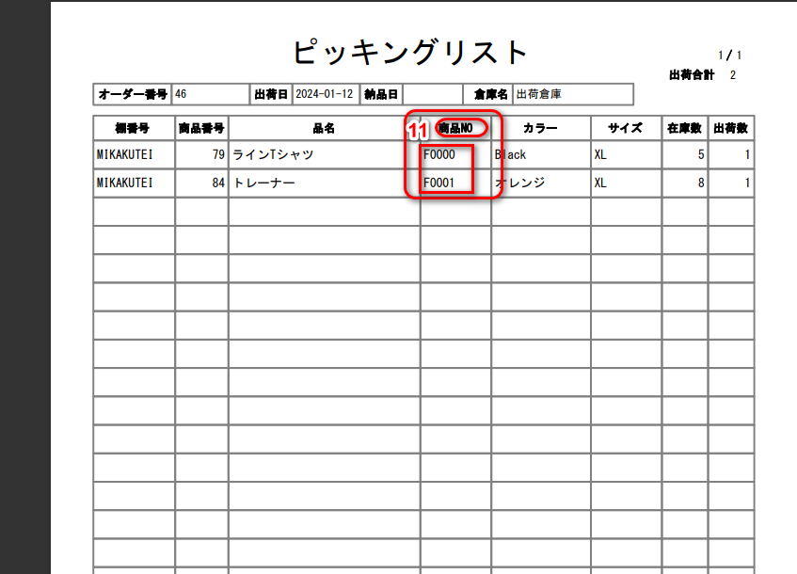
 | field name changed 品番 ->商品NO

5 | 11 商品NO Make width about half |  | and also narrow the width of 商品番号（8）、在庫数（15）、出荷数（16）

